Planilha1
 |  | Programador EPROM Arduino

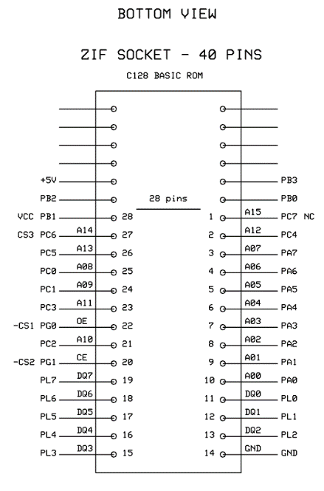
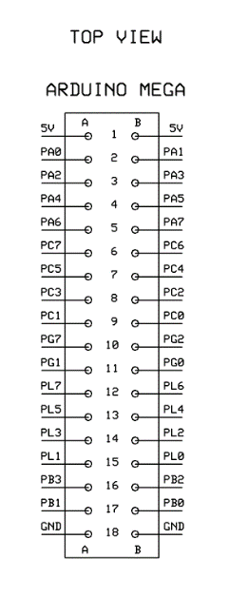
Function | Arduino Pin | Pin Function |  | ROM 28 Pins | Function
DQ0 | B15 | PL0 | >> | 11 | DQ0 | >>
DQ1 | A15 | PL1 | >> | 12 | DQ1 | >>
DQ2 | B14 | PL2 | >> | 13 | DQ2 | >>
DQ3 | A14 | PL3 | >> | 15 | DQ3 | >>
DQ4 | B13 | PL4 | >> | 16 | DQ4 | >>
DQ5 | A13 | PL5 | >> | 17 | DQ5 | >>
DQ6 | B12 | PL6 | >> | 18 | DQ6 | >>
DQ7 | A12 | PL7 | >> | 19 | DQ7 | >>

AD0 | A2 | PA0 | >> | 10 | AD0 | >>
AD1 | B2 | PA1 | >> | 9 | AD1 | >>
AD2 | A3 | PA2 | >> | 8 | AD2 | >>
AD3 | B3 | PA3 | >> | 7 | AD3 | >>
AD4 | A4 | PA4 | >> | 6 | AD4 | >>
AD5 | B4 | PA5 | >> | 5 | AD5 | >>
AD6 | A5 | PA6 | >> | 4 | AD6 | >>
AD7 | B5 | PA7 | >> | 3 | AD7 | >>
AD8 | B9 | PC0 | >> | 25 | AD8 | >>
AD9 | A9 | PC1 | >> | 24 | AD9 | >>
AD10 | B8 | PC2 | >> | 21 | AD10 | >>
AD11 | A8 | PC3 | >> | 23 | AD11 | >>
AD12 | B7 | PC4 | >> | 2 | AD12 | >>
AD13 | A7 | PC5 | >> | 26 | AD13 | >>
AD14 | B6 | PC6 | >> | 27 | CS3 | >>
AD15 | A6 | PC7 | >> | 1 | NC | >>
AD16 | B17 | PB0 | >> | X |  | >>
AD17 | A17 | PB1 | >> | X |  | >>
AD18 | B16 | PB2 | >> | X |  | >>

-CE | A11 | PG1 | >> | 20 | -CS2 | >>
-OE | B11 | PG0 | >> | 22 | -CS1 | >>
 |  |  |  | X
VCC | A1/B1 | 5V | >> | 28 | VCC | >>
VPP |  |  | >> | X |  | >>
GND | A18/B18 | GND | >> | 14 | GND | >>

